Intro
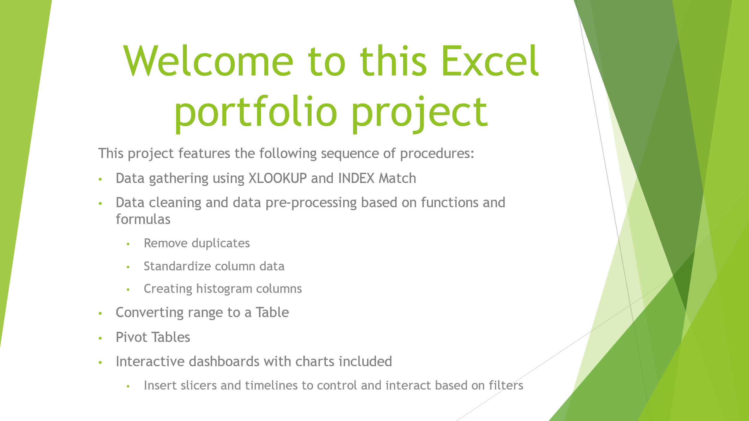

Interactive Dashboard
Coffee Sales Dashboard

Total Sales Over Time
 | Arabica | Excelsa | Liberica | Robusta
2019 | $2,927 | $3,481 | $3,378 | $2,401
2020 | $3,356 | $3,663 | $2,604 | $2,493
2021 | $4,046 | $3,470 | $3,837 | $2,414
2022 | $1,440 | $1,692 | $2,235 | $1,697
Sales By Country
 | Total
United Kingdom | $2,799
Ireland | $6,697
United States | $35,639

Top 5 Customers
 | Total
Don Flintiff | $278
Nealson Cuttler | $282
Terri Farra | $289
Brenn Dundredge | $307
Allis Wilmore | $317

